상품제안서
스윙도마 4p(도마3+거치대) | 상품코드: F23950

 |  |  |  |  |  |  | 02-412-0044 | www.easy1.co.kr
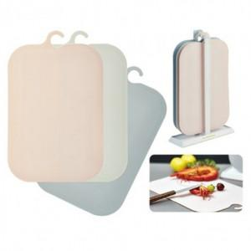

【상세/제작정보】

【인쇄/포장옵션】 | 실크 / 포장지포장

【공급단가】 | 수량 | 200~ | 400~ | 600~ | 1,000~ | 2,000~
*VAT별도 | 단가 | 7,150원 | 6,890원 | 6,620원 | 6,360원 | 6,200원

【상품 URL】 | https://easy1.co.kr:443/src/goods_detail.php?gdno=23950

